Table 9
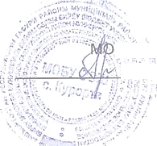
директор БУ ООШ С.Курорта .‘/Гlѐ’стрякова И.А./

